Grafiek hartslag
OPGAVE
Femke meet sinds een aantal weken haar hartslag. Ze moet dit van de dokter in een rekenblad zetten zodat hij haar kan opvolgen.
1. Voorzie onderstaande tabel van randen.
2. Maak de grafiek op deze afbeelding na.
 |  | 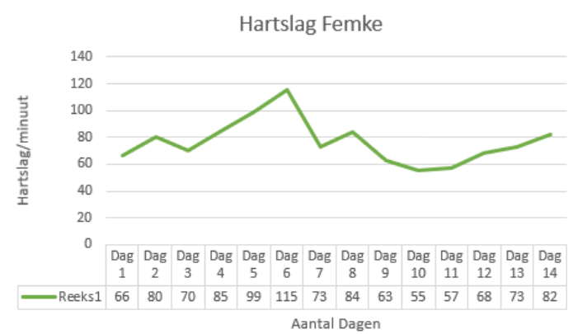
Dag 1 | 66
Dag 2 | 80
Dag 3 | 70
Dag 4 | 85
Dag 5 | 99
Dag 6 | 115
Dag 7 | 73
Dag 8 | 84
Dag 9 | 63
Dag 10 | 55
Dag 11 | 57
Dag 12 | 68
Dag 13 | 73
Dag 14 | 82

